关系图
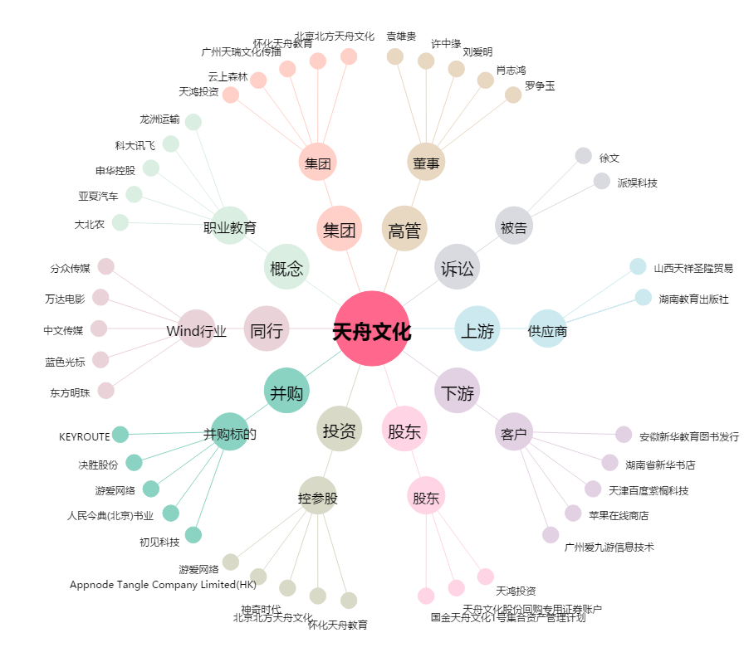
天舟文化[300148.SZ] - 关系概览图

